dashboard
TEMA CLARO
 | CONTINENTE | ANO |  | PAÍS

Ásia e Oceania |  | 2016 | Camarões
TEMA ESCURO

ADICIONAR LINHA DE TENDÊNCIA

 | Total
1799 | 1860000
1800 | 1860000
1801 | 1860000
1802 | 1860000
1803 | 1860000
1804 | 1860000
1805 | 1860000
1806 | 1860000
1807 | 1860000
1808 | 1860000
1809 | 1860000
1810 | 1860000
1811 | 1860000
1812 | 1860000
1813 | 1860000
1814 | 1860000
1815 | 1860000
1816 | 1860000
1817 | 1860000
1818 | 1870000
1819 | 1880000
1820 | 1890000
1821 | 1910000
1822 | 1940000
1823 | 1960000
1824 | 1990000
1825 | 2010000
1826 | 2040000
1827 | 2070000
1828 | 2100000
1829 | 2120000
1830 | 2150000
1831 | 2180000
1832 | 2210000
1833 | 2240000
1834 | 2270000
1835 | 2300000
1836 | 2330000
1837 | 2360000
1838 | 2390000
1839 | 2420000
1840 | 2460000
1841 | 2490000
1842 | 2520000
1843 | 2560000
1844 | 2590000
1845 | 2630000
1846 | 2660000
1847 | 2700000
1848 | 2730000
...
LINHA DO TEMPO DA POPULAÇÃO DO PAÍS
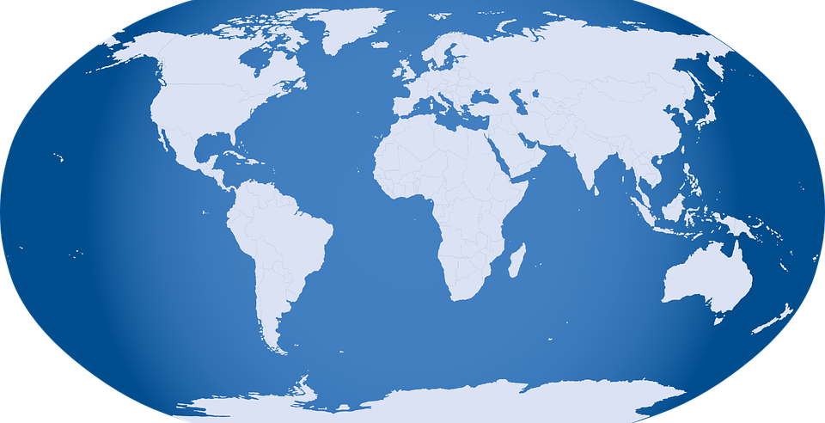
PORCENTAGEM DA POPULAÇÃO
13.18%
16.47%
9.96%
60.40%
 | Total
África | 1242001400
América | 993587900
Ásia e Oceania | 4554793900
Europa | 750749698
POPULAÇÃO DE CADA CONTINENTE

7541132898
População Mundial
 | Total
1799 | 683808900
1800 | 685971900
1801 | 688355800
1802 | 690437800
1803 | 691751800
1804 | 694955800
1805 | 696359800
1806 | 699585700
1807 | 701831700
1808 | 703175700
1809 | 707593700
1810 | 709908700
1811 | 715335700
1812 | 718813810
1813 | 723380920
1814 | 727668930
1815 | 733356050
1816 | 736744260
1817 | 742445380
1818 | 745880730
1819 | 750394940
1820 | 754855360
1821 | 758352330
1822 | 763037740
1823 | 766505140
1824 | 771158760
1825 | 775720380
1826 | 779301140
1827 | 783951580
1828 | 788628720
1829 | 791200170
1830 | 793890940
1831 | 796456100
1832 | 797983880
1833 | 799758650
1834 | 801356540
1835 | 804065730
1836 | 805765820
1837 | 807477330
1838 | 810091930
1839 | 811899350
1840 | 812508780
1841 | 814268300
1842 | 815866630
1843 | 817714450
1844 | 819351460
1845 | 821101580
1846 | 822824900
1847 | 824707520
1848 | 825466930
...
LINHA DO TEMPO DA POPULAÇÃO DO CONTINENTE

4554793900
População do Continente

24600000
População do País

